起始设置
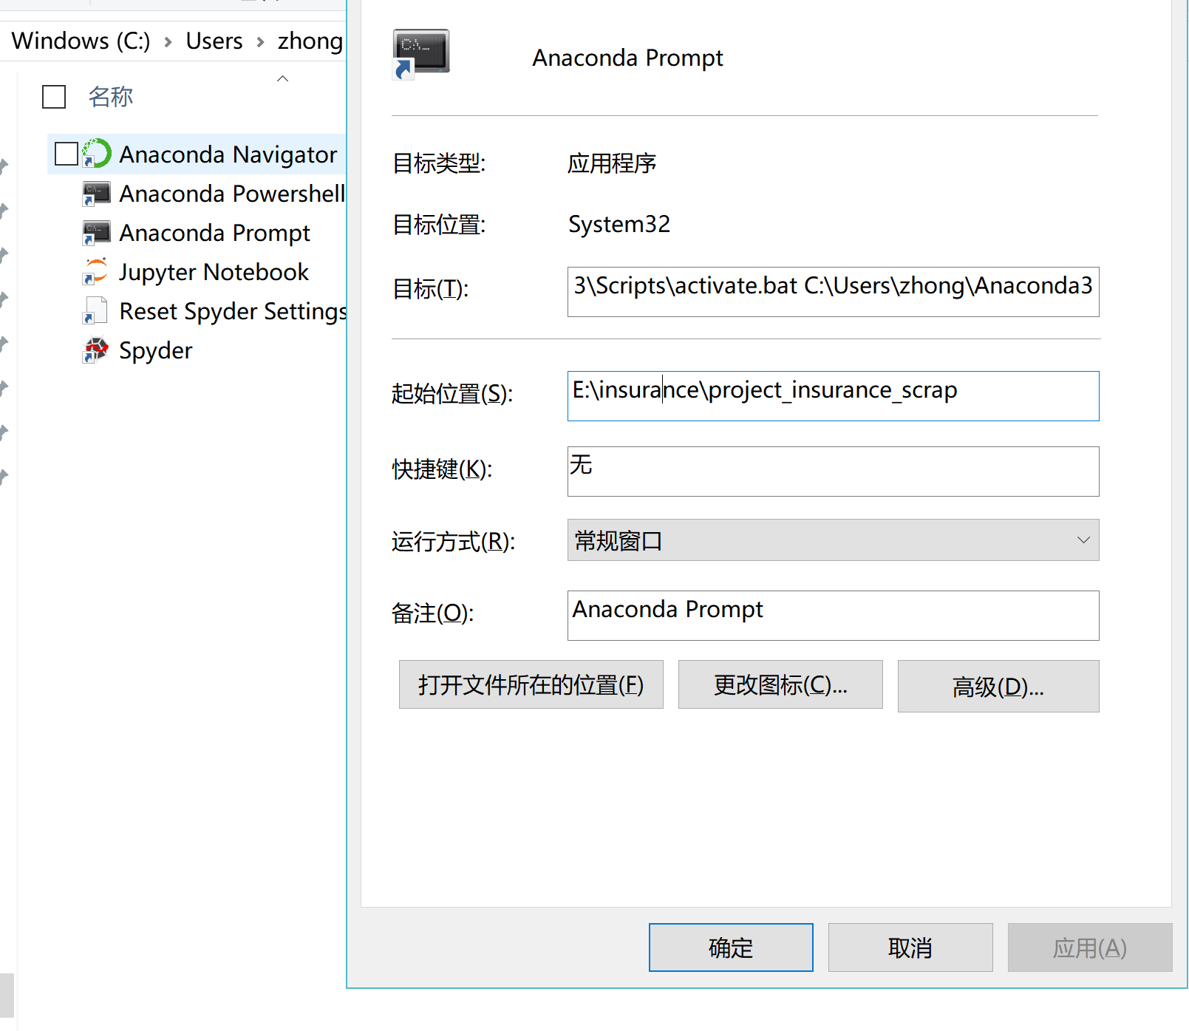
序号 | 库或软件 | 方法与作用 | 截图或连接
1 | Anaconda prompt: | 修改路径:找到 anaconda Prompt 快捷方式 设置起始位置到工作文档里的shan_project_insurance_scrap库

2 | Rstudio | 修改为支持中文: https://www.cnblogs.com/nxld/p/6098987.html
3 | 系统 | 系统语言必须为中文: language&area 设置，中文系统请无视
4 | r | 在rstudio里检查r版本，确认为最新版 (global environment)
 |  | 在rstudio里检查working dir,确认为inusrance文件夹
5 | rmd | 在rstudio里建立第一个rmd工作包，自动安装提示所需要的package: | https://www.cnblogs.com/liuyangnuts/archive/2013/04/10/3013001.html

